Ciclo isteresi, oscillloscopio
CONSIGLIAMO DI APRIRE IL FILE CON EXCEL PER VISUALIZZARE CORRETTAMENTE L'IMPAGINAZIONE COME INTESA DAGLI AUTORI

GRUPPO D7
COSTA, DI PAOLA, DUI
ESPERIMENTO 2
OSCILLOSCOPIO
CICLO DI ISTERESI

RAPPORTI DI TRASFORMAZIONE DI TRASFORMATORI

 |  |  |  |  |  |  |  | R1 (Ω) | R2 (kΩ) | σR2 (kΩ) | C2 (µF) | frete (Hz)
 |  |  |  |  |  |  |  | valore indicato nello schema circuitale nella scheda dell'esperienza | ponte RLC | errore di sensibilità del ponte RLC | valore dichiarato dal costruttore | nota
 |  |  |  |  |  |  |  | 22 | 487.4 | 0.1 | 1 | 50

 |  |  | rete

Vreteefficace (V) | Vrete (V) | σVrete (V) | Vag (V) | σVag (V) | Vgb (V) | σVgb (V) | Vab (V) | σVab (V) | NT1primario / NT1secondario (adim) | σNT1primario / NT1secondario (adim) | Vcg (V) | σVcg (V) | NT2primario / NT2secondario (adim) | σNT2primario / NT2secondario (adim)
nota | Vreteeff · sqrt(2) | stima dell'1% come errore | menu misure oscilloscopio | errore di sensibilità dello schermo dell'oscilloscopio | menu misure oscilloscopio | errore di sensibilità dello schermo dell'oscilloscopio | funzione ADD dell'oscilloscopio CH1 + CH2 = Vag + Vgb | errore di sensibilità dello schermo dell'oscilloscopio | Vgen / Vab | errore propagato | oscilloscopio | errore di sensibilità dello schermo dell'oscilloscopio | Vag / Vcg | errore propagato
220 | 311 | 3 | 6.3 | 0.4 | 19 | 1 | 21 | 1 | 14.7 | 0.8 | 10.0 | 0.4 | 0.63 | 0.03

VISUALIZZAZIONE DEL CICLO DI ISTERESI DEL FERROMAGNETE DI UN TRASFORMATORE

 |  |  |  |  |  |  |  | R1 (kΩ) | R2 (kΩ) | σR2 (kΩ) | C2 (µF) | frete (Hz)
 |  |  |  |  |  |  |  | valore indicato nello schema circuitale nella scheda dell'esperienza | ponte RLC | errore di sensibilità del ponte RLC | valore dichiarato dal costruttore | nota
 |  |  |  |  |  |  |  | 22 | 487.4 | 0.1 | 1 | 50

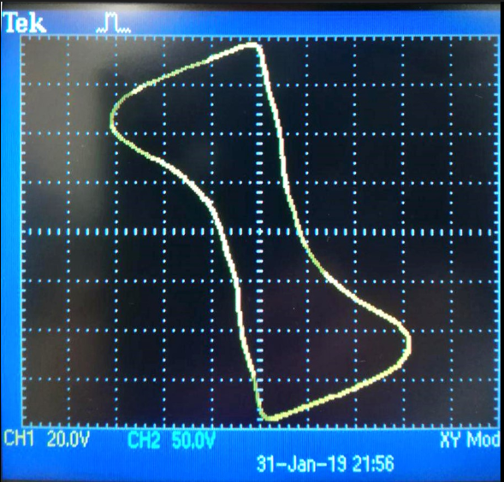
"Impostare l’oscilloscopio in funzionamento X-Y ed applicare al canale X la V_{x} ed al canale Y la V_{y}. Si vedrà sullo schermo il ciclo di Isteresi."
Osserviamo V_{dg} su un canale e V_{bg} sull'altro.
Impostiamo DISPLAY → FORMAT → XY e otteniamo sullo schermo la curva in figura, che è quella attesa poichè V_{dg} e V_{bg} sono rispettivamente proporzionali al modulo del campo magnetizzante e al modulo del campo induzione magnetica presenti nel nucleo ferromagnetico del trasformatore T₂.

MISURA DELLA RESISTENZA INTERNA DI UN OSCILLOSCOPIO


 |  |  |  |  |  |  |  | R1 (kΩ) | R2 (kΩ) | σR2 (kΩ) | frete (Hz)
 |  |  |  |  |  |  |  | valore indicato nello schema circuitale nella scheda dell'esperienza | ponte RLC | errore di sensibilità del ponte RLC | nota
 |  |  |  |  |  |  |  | 21 | 487.4 | 0.1 | 50

Nel datasheet (reperibile online) del modello di oscilloscopio Tektronix TDS 2002C l'impedenza di ingresso (input impedance) dichiarata è di ingresso è di (1±2%) MΩ.
Il valore trovato è dunque compatibile con una significatività del 5% (z = 0.81 < 1.96).
Vcg (mV) | σVcg (mV) | Vdg (mV) | σVdg (mV) | Roscsperimentale (MΩ) | σRoscsperimentale (MΩ) | Roscteorica (MΩ) | σRoscteorica (MΩ) | z
menu misure oscilloscopio | errore di sensibilità schermo oscilloscopio | menu misure oscilloscopio | errore di sensibilità schermo oscilloscopio | R1 · Vdg / [(Vcg-Vdg) 103] | errore propagato | datasheet del Tektronix TDS 2002C | datasheet del Tektronix TDS 2002C | |Roscteorica - Roscsperimentale|/ sqrt(σRoscteorica^2 + σRoscsperimentale^2)
10.3 | 0.4 | 7.2 | 0.4 | 1.1 | 0.2 | 1.00 | 0.02 | 0.81

